G14
室号 楼层 | 1 |  | 2 |  | 3 |  | 4 |  | 5 |  | 6 |  | 7 |  | 8 |  | 9 |  | 网址： | http://fgj.wuhan.gov.cn/zz_spfxmcx_fang.jspx?dengJh=%E5%A4%8F1800093&houseDengJh=%E5%A4%8F0006778
 | 姓名 | 微信号 | 姓名 | 微信号 | 姓名 | 微信号 | 姓名 | 微信号 | 姓名 | 微信号 | 姓名 | 微信号 | 姓名 | 微信号 | 姓名 | 微信号 | 姓名 | 微信号 |  |  | G14总人数=楼层*室号-4（物业管理用房，配电房，2个风井）
1F |  |  |  |  |  |  |  |  |  |  |  |  |  |  |  |  |  |  | 31*9-4 | 275户
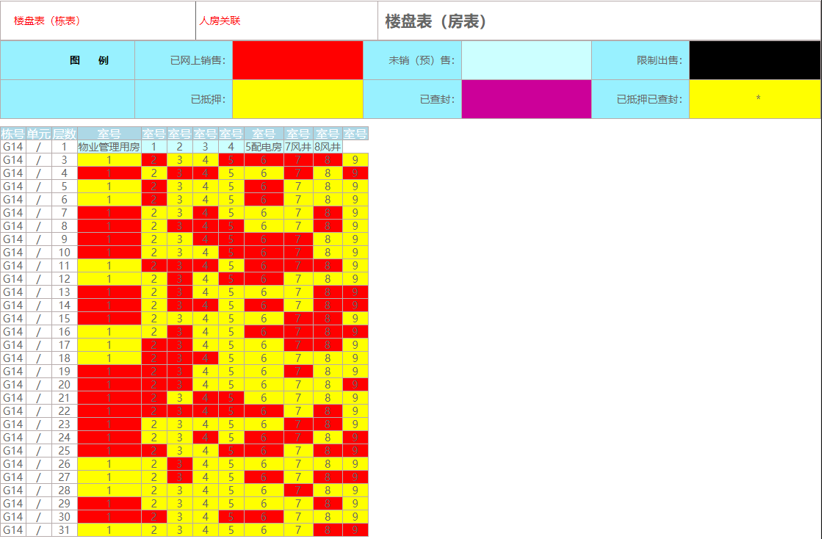
2F
3F |  |  |  |  |  |  |  |  |  |  |  |  |  |  | 308 | zhaoyingaio
4F
5F
6F |  |  |  |  |  |  | 范珊珊 | ArgusHuang
7F
8F
9F
10F
11F
12F
13F
14F
15F | 聂晓凯1501 | wxid_2920939209522
16F
17F |  |  |  |  |  |  | 1704 | pmm19910619 |  |  |  |  |  |  | 1708 | ff_-1234
18F
19F |  |  |  |  |  |  |  |  |  |  |  |  |  |  | 1908 | xwyzlyyzyq
20F
21F
22F |  |  |  |  |  |  |  |  |  |  | 李琼2406 | Lqbravo |  |  | G14-2208 | liu446778342
23F | 2301 | chan457609695 |  |  |  |  |  |  | 2305 | c520xap
24F |  |  |  |  |  |  |  |  |  |  |  |  |  |  | G14-2408 | Sjcnjf
25F |  |  |  |  |  |  |  |  |  |  |  |  |  |  |  |  | G14 2509 | Gluck2333
26F |  |  |  |  | 2603 | wxid_qyvag6ts1vqz22 |  |  |  |  | 2605 | yuxi3798
27F
28F |  |  |  |  | 2803 | dzq1202
29F
30F
31F

